Skitourenlenkung
Schilderauflistung Ski- und Snowboardtouren

(bitte in die hellblau hinterlegten Felder eintragen)

Information für die graphische Gestaltung/ Vorbereitung der Schilder:

Skitourengebiet: |  |  | Telefon:
Ansprechpartner: |  |  | Email:

Wichtig: Die Richtungsschilder bedeuten nicht, dass die ausgeschilderten Aufstiegs- und Abfahrtsrouten sicher vor Lawinen oder anderen alpinen Gefahren sind. Diese Beurteilung liegt im freien Skiraum in der Eigenverantwortung der SkibergsteigerInnen!!

Schildertyp |  | Beispiele | Stk. Bzw. lfm - bitte eintragen | Pauschale Anrechenbare Kosten (€) | Gesamt anrechenbare Nettokosten (€)
Richtungsschild Bergauf |  | 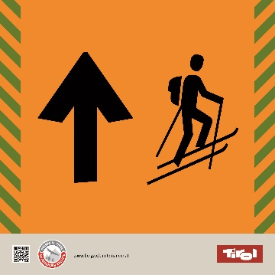 | 0 | 10 | - €
Größe (mm) 200x200 + Lasche
Farbwerte: Signalschwarz RAL 9004 (CMYK 100 90 100 80) Grau (Pantone Warm Gray 2 CP) CMYK 6 7 10 11 Grün CMYK 46 6 100 42 Orange CMYK 0 52 100 0
Richtungsschild Bergab Größe (mm) ab 200x200 + Lasche Farbwerte: Signalschwarz RAL 9004 (CMYK 100 90 100 80) Grau (Pantone Warm Gray 2 CP) CMYK 6 7 10 11 Grün CMYK 46 6 100 42 Orange CMYK 0 52 100 0 |  | 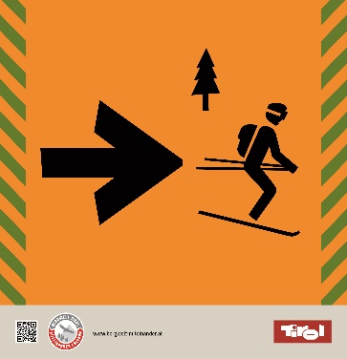 | 0 | 10 | - €
Hinweisschild Schutzwald |  | 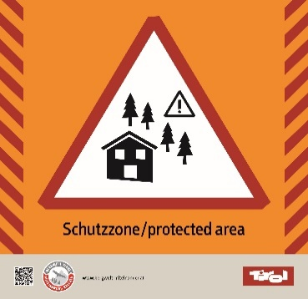 | 0 | 10 | - €
Größe (mm) ab 200x200 + Lasche
Farbwerte: Signalweiß RAL 9003 (CMYK 0 0 0 0) Signalschwarz RAL 9004 (CMYK 100 90 100 80) Rot CMYK 30 100 100 0 Orange CMYK 0 52 100 0
Hinweisschild Birkhuhn |  | 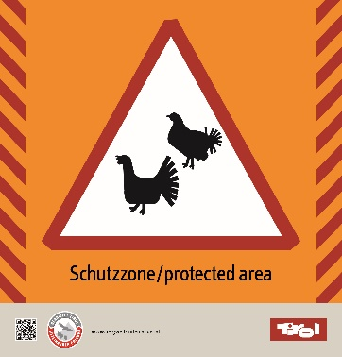 | 0 | 10 | - €
Größe (mm) ab 200x200 + Lasche
Farbwerte: Signalweiß RAL 9003 (CMYK 0 0 0 0) Signalschwarz RAL 9004 (CMYK 100 90 100 80) Rot CMYK 30 100 100 0 Orange CMYK 0 52 100 0
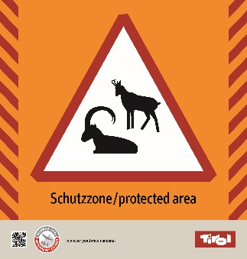
Hinweisschild Steinbock |  |  | 0 | 10 | - €
Größe (mm) 200x200 + Lasche
Farbwerte: Signalweiß RAL 9003 (CMYK 0 0 0 0) Signalschwarz RAL 9004 (CMYK 100 90 100 80) Rot CMYK 30 100 100 0 Orange CMYK 0 52 100 0
Hinweisschild Hirsch |  |  | 0 | 10 | - €
Größe (mm) 200x200 + Lasche
Farbwerte: Signalweiß RAL 9003 (CMYK 0 0 0 0) Signalschwarz RAL 9004 (CMYK 100 90 100 80) Rot CMYK 30 100 100 0 Orange CMYK 0 52 100 0 |  | 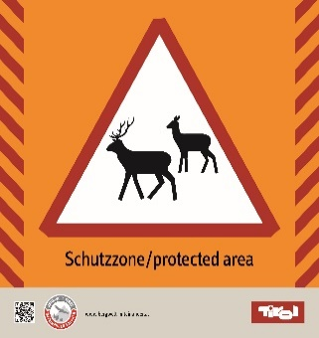
Grafische Ausarbeitung 3D-Bilder |  |  | 0 | 1100 | - €
Größe (mm) 1.420x1.070 bei mind. 100 dpi
Grafische Ausarbeitung winterlicher dreidimensionaler Panoramabilder, welche für die Panoramatafeln benötigt werden. |  | 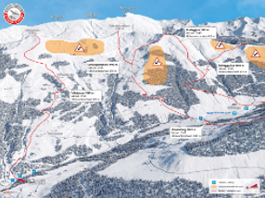
Panoramatafel Groß |  |  | 0 | 796 | - €
Größe (mm) 1.500x1.500 + Klemmlaschen
Produktanforderung: 3 mm Alu-Platten - Vorderseite: 4c Druck mit UV-Schutzlaminat (UV-Beständigkeit ist extrem wichtig!). Direktdruck oder auf Hochleistungsfolie. - Rückseite: vollflächig mit Folie in Anthrazit abgeklebt. - Alu-Rahmen um das Schild zu verstärken. - Für die Montage des Schildes auf Rohren mit 76 mm Durchmesser werden 6 Stk Klemmlaschen benötigt. |  | 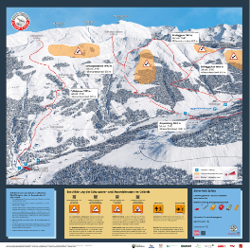
Panoramatafel Klein |  |  | 0 | 528 | - €
Größe (mm) 1.200x1.200 + Klemmlaschen
Produktanforderung: 3 mm Alu-Platten - Vorderseite: 4c Druck mit UV-Schutzlaminat (UV-Beständigkeit ist extrem wichtig!). Direktdruck oder auf Hochleistungsfolie. - Rückseite: vollflächig mit Folie in Anthrazit abgeklebt. - Alu-Rahmen um das Schild zu verstärken. - Für die Montage des Schildes auf Rohren mit 76 mm Durchmesser werden 6 Stk Klemmlaschen benötigt.
Wimpelleine |  | 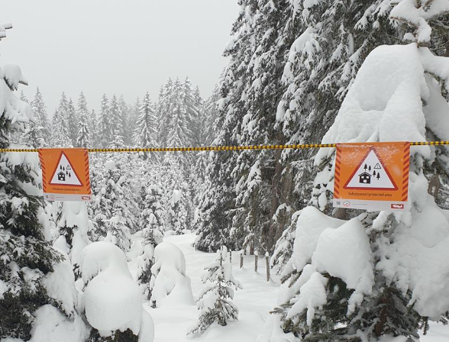 | 0 | 5.65 | - €
Wimpelleine zur Absperrung von Schutzzonen
PP-Leine schwarz/gelb, 8 mm Breite Wimpel 200 x 200 mm, einseitig bedruckt Wimpelabstand: 1000 mm
Gesamt |  | Tafeln 200x200: | 0 |  | € -
 |  | 3D-Bilder | 0 |  | € -
 |  | Panoramatafeln Groß: | 0 |  | € -
 |  | Panoramatafeln Klein: | 0 |  | € -
 |  | Wimpelleine [lfm]: | 0 |  | € -
 |  |  |  | SUMME: | € -
 | Folgende Standards müssen bei der Umsetzung der Beschilderung eingehalten werden: • Dicke von 3mm und jeweils 2 Bolzen 6mm inkl. Beilagscheibe und Mutter in einem • Ausreichende Licht- und Wetterbeständigkeit (Windeinflüsse, Schneelasten) im Bereich zwischen - 40 und + 60 °C • Graphische Ausarbeitung und Farbe entsprechend der ÖNORM S4615:2016; ausreichender Kontrast und Streckennummer im Falle einer großen Anzahl von Loipen empfehlenswert • UV beständig • Garantieleistung von mindestens 6 Jahren • Folie 3M Scotchcal™ Farbfolien Serie 100 oder gleichwertiger Standard als Schutz • Hochwertiger Digitaldruck inklusive Schutzlaminat • Montage der Schilder muss durch ein stabiles, einfaches und sicheres System erfolgen

Freeridelenkung
Schilderauflistung Freeridelenkung

(bitte in die hellblau hinterlegten Felder eintragen)

Information für die graphische Gestaltung/ Vorbereitung der Schilder:

Freeridegebiet: |  |  | Telefon:
Ansprechpartner: |  |  | Email:

Wichtig: Die Richtungsschilder bedeuten nicht, dass die ausgeschilderten Abfahrtsrouten sicher vor Lawinen oder anderen alpinen Gefahren sind. Diese Beurteilung liegt im freien Skiraum in der Eigenverantwortung der FreeriderInnen!!

Schildertyp |  | Beispiele | Stk. Bzw. lfm - bitte eintragen | Pauschale Anrechenbare Kosten (€) | Gesamt anrechenbare Nettokosten (€)
Richtungsschild Freeride Bergab Größe (mm) ab 300x300 + Lasche Farbwerte: Signalschwarz RAL 9004 (CMYK 100 90 100 80) Grau (Pantone Warm Gray 2 CP) CMYK 6 7 10 11 Grün CMYK 46 6 100 42 Orange CMYK 0 52 100 0 |  |  | 0 | 22 | - €
Hinweisschild Schutzwald FR |  |  | 0 | 22 | - €
Größe (mm) ab 300x300 + Lasche
Farbwerte: Signalweiß RAL 9003 (CMYK 0 0 0 0) Signalschwarz RAL 9004 (CMYK 100 90 100 80) Rot CMYK 30 100 100 0 Orange CMYK 0 52 100 0
Hinweisschild Birkhuhn FR |  | 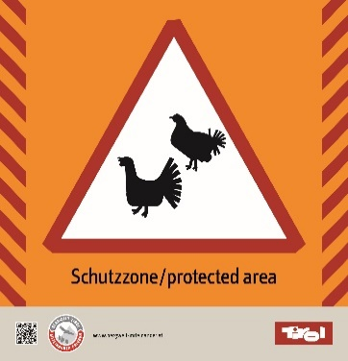 | 0 | 22 | - €
Größe (mm) ab 300x300 + Lasche
Farbwerte: Signalweiß RAL 9003 (CMYK 0 0 0 0) Signalschwarz RAL 9004 (CMYK 100 90 100 80) Rot CMYK 30 100 100 0 Orange CMYK 0 52 100 0
Hinweisschild Steinbock FR |  |  | 0 | 22 | - €
Größe (mm) 300x300 + Lasche
Farbwerte: Signalweiß RAL 9003 (CMYK 0 0 0 0) Signalschwarz RAL 9004 (CMYK 100 90 100 80) Rot CMYK 30 100 100 0 Orange CMYK 0 52 100 0
Hinweisschild Hirsch FR |  |  | 0 | 22 | - €
Größe (mm) 300x300 + Lasche
Farbwerte: Signalweiß RAL 9003 (CMYK 0 0 0 0) Signalschwarz RAL 9004 (CMYK 100 90 100 80) Rot CMYK 30 100 100 0 Orange CMYK 0 52 100 0
Grafische Ausarbeitung 3D-Bilder |  |  | 0 | 1100 | - €
Größe (mm) 1.420x1.070 bei mind. 100 dpi
Grafische Ausarbeitung winterlicher dreidimensionaler Panoramabilder, welche für die Panoramatafeln benötigt werden.
Panoramatafel Groß |  |  | 0 | 796 | - €
Größe (mm) 1.500x1.500 + Klemmlaschen
Produktanforderung: 3 mm Alu-Platten - Vorderseite: 4c Druck mit UV-Schutzlaminat (UV-Beständigkeit ist extrem wichtig!). Direktdruck oder auf Hochleistungsfolie. - Rückseite: vollflächig mit Folie in Anthrazit abgeklebt. - Alu-Rahmen um das Schild zu verstärken. - Für die Montage des Schildes auf Rohren mit 76 mm Durchmesser werden 6 Stk Klemmlaschen benötigt.
Panoramatafel Klein |  |  | 0 | 528 | - €
Größe (mm) 1.200x1.200 + Klemmlaschen
Produktanforderung: 3 mm Alu-Platten - Vorderseite: 4c Druck mit UV-Schutzlaminat (UV-Beständigkeit ist extrem wichtig!). Direktdruck oder auf Hochleistungsfolie. - Rückseite: vollflächig mit Folie in Anthrazit abgeklebt. - Alu-Rahmen um das Schild zu verstärken. - Für die Montage des Schildes auf Rohren mit 76 mm Durchmesser werden 6 Stk Klemmlaschen benötigt.
Wimpelleine |  |  | 0 | 5.65 | - €
Wimpelleine zur Absperrung von Schutzzonen
PP-Leine schwarz/gelb, 8 mm Breite Wimpel 200 x 200 mm, einseitig bedruckt Wimpelabstand: 1000 mm
Gesamt |  | Tafeln 300x300: | 0 |  | € -
 |  | 3D-Bilder | 0 |  | € -
 |  | Panoramatafeln Groß: | 0 |  | € -
 |  | Panoramatafeln Klein: | 0 |  | € -
 |  | Wimpelleine [lfm]: | 0 |  | € -
 |  |  |  | SUMME: | € -
 | Folgende Standards müssen bei der Umsetzung der Beschilderung eingehalten werden: • Dicke von 3mm und jeweils 2 Bolzen 6mm inkl. Beilagscheibe und Mutter in einem • Ausreichende Licht- und Wetterbeständigkeit (Windeinflüsse, Schneelasten) im Bereich zwischen - 40 und + 60 °C • Graphische Ausarbeitung und Farbe entsprechend der ÖNORM S4615:2016; ausreichender Kontrast und Streckennummer im Falle einer großen Anzahl von Loipen empfehlenswert • UV beständig • Garantieleistung von mindestens 6 Jahren • Folie 3M Scotchcal™ Farbfolien Serie 100 oder gleichwertiger Standard als Schutz • Hochwertiger Digitaldruck inklusive Schutzlaminat • Montage der Schilder muss durch ein stabiles, einfaches und sicheres System erfolgen

